PtSLEv ACV no fatal
Calculadora del "Tiempo medio con Evento" (t con Ev) y de la "Prolongación del Tiempo medio con Evento (Pt con Ev)"

20190713-ECA REWIND 5,4y, DM2 69PP+PS [Dulagl vs Pl], =Mort –ACV. Gerstein
Gerstein HC, Colhoun HM, Dagenais GR, Diaz R, et al. Dulaglutide and cardiovascular outcomes in type 2 diabetes (REWIND): a double-blind, randomised placebo-controlled trial. Lancet. 2019 Jul 13;394(10193):121-130.
ACV no fatal | Área Bajo la Curva (ABC) por píxeles |  |  |  | Supervivencia | años
1 | 7417 |  |  |  | 18.0% | 5
2 | 447 |  |  |  |  | El área de referencia representa | 0.90 | años
3 | 680
 |  |  | Área Bajo la Curva (ABC) por píxeles | Tiempo medio que permenecen con evento |  |  | Tiempo medio de Supervivencia Libre de Evento (tSLEv)
 |  | Área de referencia | 7417 | 0.90 | años |  | 4.1 | años
 |  | Dulaglutida, n= 4949 | 447 | 0.05 | años |  | 4.9 | años
 |  | Placebo,, n= 4952 | 680 | 0.08 | años |  | 4.9 | años

 |  |  |  | Diferencia | 0.03 | años | en | 5.0 | años
 |  |  |  |  | 10.3 | días | en | 5.0 | años

Tabla ... : Cálculo del "Tiempo medio de Supervivencia Libre de Evento"(tSLEv) por las áreas bajo las curvas
 | Dulaglutida, n= 4949 | Placebo,, n= 4952
En un área de: | Media t con Ev, | Media t con Ev, | Dif Medias = PtSLEv, |  | Dif Medias = PtSLEv,
5 años | años | años | años |  | días

ACV no fatal | 0.05 | 0.08 | 0.03 |  | 10.3

Abreviaturas: t con Ev: Tiempo medio con Evento; PtSLEv: Prolongación del tiempo medio de Supervivencia Libre de Evento.
 |  |  |  |  |  |  | años |  |  | días
 |  |  |  |  |  | Resto de t sin éxito | 0.05 | 1.1% |  | 20
 |  |  |  |  |  | PtSLEv por la intervención | 0.03 | 0.6% |  | 10
 |  |  |  |  |  | tSLEv sin la intervención | 4.92 | 98.3% |  | 1796
 |  |  |  |  |  |  | 5.00 |  |  | 1826

Prolongación del tiempo medio de Supervivencia Libre de Evento (ACV no fatal)

PtSLEv ACV no fatal Discapac
Calculadora del "Tiempo medio con Evento" (t con Ev) y de la "Prolongación del Tiempo medio con Evento (Pt con Ev)"

20190713-ECA REWIND 5,4y, DM2 69PP+PS [Dulagl vs Plac], =Mort –ACV. Gerstein
Gerstein HC, Colhoun HM, Dagenais GR, Diaz R, et al. Dulaglutide and cardiovascular outcomes in type 2 diabetes (REWIND): a double-blind, randomised placebo-controlled trial. Lancet. 2019 Jul 13;394(10193):121-130.
ACV no fatal y Discapacitante | Área Bajo la Curva (ABC) por píxeles |  |  |  | Supervivencia | años
1 | 9594 |  |  |  | 9.0% | 5 |  |  |  | 5 | 7380 | 245,353 | 76 | 255
2 | 714 |  |  |  |  | El área de referencia representa | 0 | años |  | 6 | 1977 | 240,712 | 92 | 255
3 | 1133 |  |  |  |  |  |  |  |  | 7 | 2365 | 237,427 | 92 | 255
 |  |  | Área Bajo la Curva (ABC) por píxeles | Tiempo medio que permenecen con evento |  |  | Tiempo medio de Supervivencia Libre de Evento (tSLEv)
 |  | Área de referencia | 9594 | 0.45 | años |  | 4.6 | años
 |  | Dulaglutida, n= 4949 | 714 | 0.03 | años |  | 5.0 | años
 |  | Placebo,, n= 4952 | 1133 | 0.05 | años |  | 4.9 | años

 |  |  |  | Diferencia | 0.02 | años | en | 5.0 | años
 |  |  |  |  | 7.2 | días | en | 5.0 | años

Tabla ... : Cálculo del "Tiempo de Supervivencia Libre de Evento"(tSLEv) por las áreas bajo las curvas
 | Dulaglutida, n= 4949 | Placebo,, n= 4952
En un área de: | Media t con Ev, | Media t con Ev, | Dif Medias = PtSLEv, |  | Dif Medias = PtSLEv,
5 años | años | años | años |  | días

ACV no fatal y Discapacitante | 0.03 | 0.05 | 0.02 |  | 7.2

Abreviaturas: tSLEv: tiempo de supervivencia libre de evento; PtSLEv: prolongación del tiempo de supervivencia libre de evento.
ACV no fatal discapacitante = ACV asociado con una puntuación de Rankin modificada ≥3) |  |  |  |  |  |  | años |  |  | días
 |  |  |  |  |  | Resto de t sin éxito | 0.03 | 0.7% |  | 12
 |  |  |  |  |  | PtSLEv por la intervención | 0.02 | 0.4% |  | 7
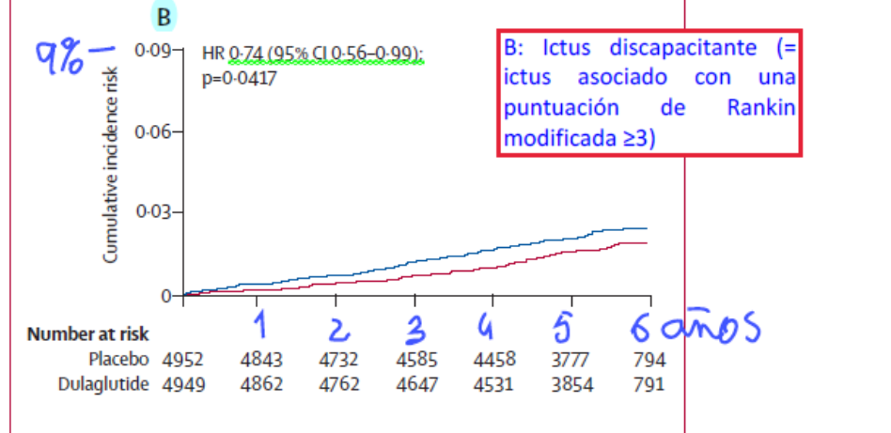
 |  |  |  |  |  | tSLEv sin la intervención | 4.95 | 98.9% |  | 1,807
 |  |  |  |  |  |  | 5.00 |  |  | 1,826
Prolongación del tiempo medio de Supervivencia Libre de Evento (ACV no fatal Discapacitante)

